Graphique 1
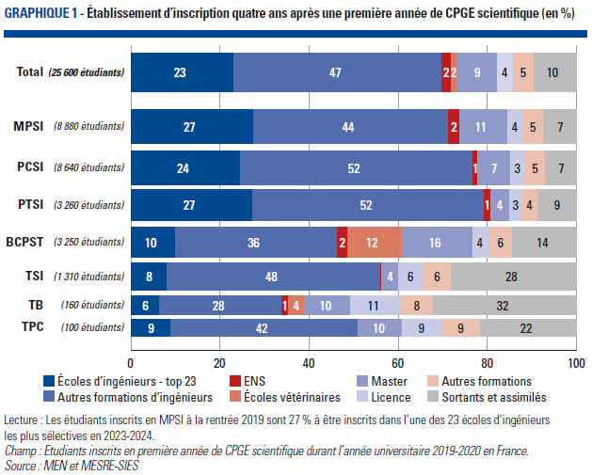
Graphique 1. Etablissement d'inscription quatre ans après une première année de CPGE scientifique (en %)
Retour au sommaire

Inscription 2023/2024 | CPGE scientifiques | Voie de CPGE scientifique
 |  | MPSI | PCSI | PTSI | BCPST | TSI1 | TB1 | TPC1
ENS | 1.7 | 2.5 | 1.1 | 1.3 | 2.2
Formation vétérinaire | 1.6 |  |  |  | 12.3 |  | 3.8
Formation ingénieur dans l'une des 23 écoles d'ingénieurs les plus sélectives | 22.9 | 27.4 | 24.4 | 27.2 | 9.8 | 7.9 | 6.3 | 8.8
formation ingénieur dans une autre école | 47.0 | 43.9 | 52.4 | 52.2 | 36.5 | 48.2 | 27.7 | 42.2
Master | 8.9 | 10.6 | 7.2 | 4.1 | 15.7 | 3.5 | 10.1 | 9.8
Licence | 3.6 | 3.6 | 3.4 | 2.8 | 3.6 | 5.7 | 11.3 | 8.8
Autres formations | 4.7 | 4.7 | 4.5 | 3.7 | 5.6 | 6.2 | 7.5 | 8.8
Sortants et assimilés | 9.6 | 7.4 | 7.0 | 8.7 | 14.2 | 28.2 | 32.1 | 21.6

Note : Les cases blanches correspondent à des effectifs inférieurs à 5 étudiants
Lecture : Les étudiants inscrits en MPSI à la rentrée 2019 sont 27,4 % à être inscrits dans l’une des 23 écoles d’ingénieurs les plus sélectives en 2023-2024.
Champ : Etudiants inscrits en première année de CPGE scientifique durant l’année universitaire 2019-2020 en France.
Source : MEN et MESRE-SIES

Graphique 2
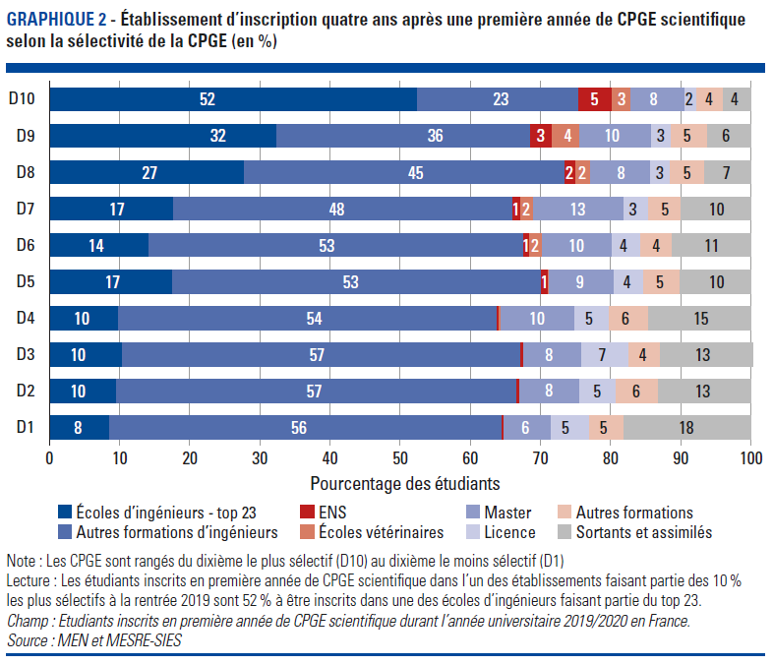
Graphique 2. Etablissement d’inscription quatre ans après une première année de CPGE scientifique selon la sélectivité de la CPGE
Retour au sommaire

Situation en n + 4 | D10 | D9 | D8 | D7 | D6 | D5 | D4 | D3 | D2 | D2
Écoles d'ingénieurs - top 23 | 52 | 32 | 27 | 17 | 14 | 17 | 10 | 10 | 10 | 8
Autres formations d'ingénieurs | 23 | 36 | 45 | 48 | 53 | 53 | 54 | 57 | 57 | 56
ENS | 5 | 3 | 2 | 1 | 1 | 1 | 0 | 0 | 0 | 0
Écoles vétérinaires | 3 | 4 | 2 | 2 | 2 | 0 | 0 | 0 | 0 | 0
Master | 8 | 10 | 8 | 13 | 10 | 9 | 10 | 8 | 8 | 6
Licence | 2 | 3 | 3 | 3 | 4 | 4 | 5 | 7 | 5 | 5
Autres formations | 4 | 5 | 5 | 5 | 4 | 5 | 6 | 4 | 6 | 5
Sortants | 4 | 6 | 7 | 10 | 11 | 10 | 15 | 13 | 13 | 18

Note : Les CPGE sont rangés du dixième le plus sélectif (D10) au dixième le moins sélectif (D1)
Lecture : Les étudiants inscrits en première année de CPGE scientifique dans l’un des établissements faisant partie des 10 % les plus sélectifs à la rentrée 2019 sont 52 % à être inscrits dans une des écoles d’ingénieurs faisant partie du top 23.
Champ : Etudiants inscrits en première année de CPGE scientifique durant l’année universitaire 2019/2020 en France.
Source : MEN et MESRE-SIES

Graphique 3
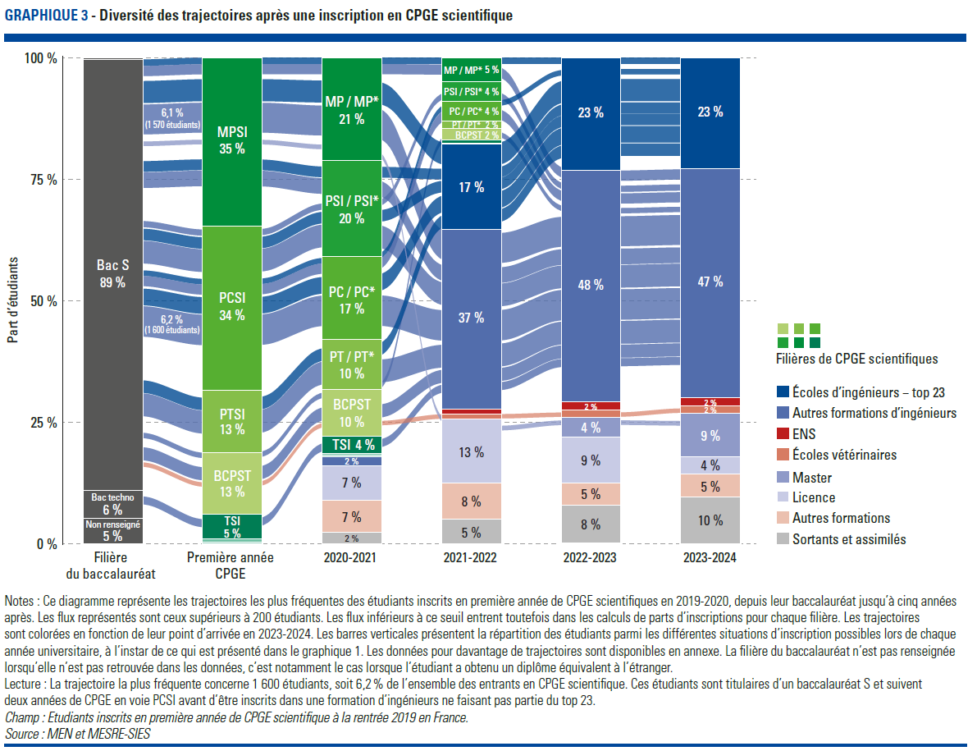
Graphique 3. Diversité des trajectoires après une CPGE scientifique
Retour au sommaire

Filière du baccalauréat | Voie d'inscription en CPGE | 2020/2021 | 2021/2022 | 2022/2023 | 2023/2024 | Nombre d'étudiants | Part des étudiants
Bac S | PCSI | PC / PC* | Autres formations d'ingénieurs | Autres formations d'ingénieurs | Autres formations d'ingénieurs | 1,595 | 6.2
Bac S | MPSI | MP / MP* | Autres formations d'ingénieurs | Autres formations d'ingénieurs | Autres formations d'ingénieurs | 1,569 | 6.1
Bac S | PTSI | PT / PT* | Autres formations d'ingénieurs | Autres formations d'ingénieurs | Autres formations d'ingénieurs | 1,195 | 4.7
Bac S | PCSI | PSI / PSI* | Autres formations d'ingénieurs | Autres formations d'ingénieurs | Autres formations d'ingénieurs | 1,186 | 4.6
Bac S | MPSI | MP / MP* | Écoles d'ingénieurs - top 23 | Écoles d'ingénieurs - top 23 | Écoles d'ingénieurs - top 23 | 1,153 | 4.5
Bac S | PCSI | PC / PC* | Écoles d'ingénieurs - top 23 | Écoles d'ingénieurs - top 23 | Écoles d'ingénieurs - top 23 | 871 | 3.4
Bac S | MPSI | PSI / PSI* | Autres formations d'ingénieurs | Autres formations d'ingénieurs | Autres formations d'ingénieurs | 817 | 3.2
Bac S | BCPST | BCPST | Autres formations d'ingénieurs | Autres formations d'ingénieurs | Autres formations d'ingénieurs | 682 | 2.7
Bac S | PTSI | PT / PT* | Écoles d'ingénieurs - top 23 | Écoles d'ingénieurs - top 23 | Écoles d'ingénieurs - top 23 | 654 | 2.6
Bac S | PCSI | PSI / PSI* | Écoles d'ingénieurs - top 23 | Écoles d'ingénieurs - top 23 | Écoles d'ingénieurs - top 23 | 601 | 2.3
Bac S | MPSI | PSI / PSI* | Écoles d'ingénieurs - top 23 | Écoles d'ingénieurs - top 23 | Écoles d'ingénieurs - top 23 | 559 | 2.2
Bac S | MPSI | MP / MP* | MP / MP* | Autres formations d'ingénieurs | Autres formations d'ingénieurs | 531 | 2.1
Bac S | PCSI | PC / PC* | PC / PC* | Autres formations d'ingénieurs | Autres formations d'ingénieurs | 530 | 2.1
Bac techno | TSI | TSI | Autres formations d'ingénieurs | Autres formations d'ingénieurs | Autres formations d'ingénieurs | 414 | 1.6
Bac S | MPSI | MP / MP* | MP / MP* | Écoles d'ingénieurs - top 23 | Écoles d'ingénieurs - top 23 | 335 | 1.3
Bac S | PCSI | PSI / PSI* | PSI / PSI* | Autres formations d'ingénieurs | Autres formations d'ingénieurs | 320 | 1.3
Bac S | PCSI | PC / PC* | PC / PC* | Écoles d'ingénieurs - top 23 | Écoles d'ingénieurs - top 23 | 282 | 1.1
Bac S | BCPST | BCPST | BCPST | Autres formations d'ingénieurs | Autres formations d'ingénieurs | 275 | 1.1
Bac S | MPSI | MP / MP* | licence | Master | Master | 238 | 0.9
Bac S | BCPST | BCPST | Écoles vétérinaires | Écoles vétérinaires | Écoles vétérinaires | 225 | 0.9
Bac S | BCPST | BCPST | Autres formations d'ingénieurs | Écoles d'ingénieurs - top 23 | Écoles d'ingénieurs - top 23 | 187 | 0.7
Bac S | PTSI | PT / PT* | PT / PT* | Autres formations d'ingénieurs | Autres formations d'ingénieurs | 182 | 0.7
Bac S | MPSI | PSI / PSI* | PSI / PSI* | Autres formations d'ingénieurs | Autres formations d'ingénieurs | 178 | 0.7
Bac S | MPSI | licence | licence | licence | Master | 143 | 0.6
Bac S | PCSI | Autres formations d'ingénieurs | Autres formations d'ingénieurs | Autres formations d'ingénieurs | Autres formations d'ingénieurs | 138 | 0.5
Bac S | PCSI | PSI / PSI* | PSI / PSI* | Écoles d'ingénieurs - top 23 | Écoles d'ingénieurs - top 23 | 138 | 0.5
Bac S | PTSI | PT / PT* | PT / PT* | Écoles d'ingénieurs - top 23 | Écoles d'ingénieurs - top 23 | 129 | 0.5
Bac S | PCSI | licence | licence | licence | Master | 121 | 0.5
Bac S | BCPST | BCPST | BCPST | Écoles vétérinaires | Écoles vétérinaires | 121 | 0.5
Bac S | BCPST | BCPST | Sortants et assimilés | Sortants et assimilés | Sortants et assimilés | 112 | 0.4
Bac S | BCPST | licence | licence | licence | Master | 111 | 0.4
Bac S | MPSI | Autres formations d'ingénieurs | Autres formations d'ingénieurs | Autres formations d'ingénieurs | Autres formations d'ingénieurs | 110 | 0.4
Bac S | MPSI | licence | licence | Master | Master | 103 | 0.4
Bac S | BCPST | BCPST | licence | Master | Master | 103 | 0.4
Bac techno | TSI | TSI | TSI | Autres formations d'ingénieurs | Autres formations d'ingénieurs | 101 | 0.4
Bac S | PCSI | Autres formations | Autres formations | Autres formations d'ingénieurs | Autres formations d'ingénieurs | 100 | 0.4

Note : Le diagramme représente les trajectoires les plus fréquentes des étudiants inscrits en première année de CPGE scientifique en 2019-2020, depuis leur baccalauréat jusqu’à cinq années après. Le parcours le plus fréquent concerne 1 595 étudiants, soit 6,2 % de l’ensemble des entrants en CPGE scientifique. Ces étudiants sont titulaires d’un baccalauréat S et suivent deux années de CPGE en voie PCSI avant d’être inscrits dans une formation d'ingénieurs ne faisant pas partie du top 23.jusqu'à la fin de la période d’observation. Les barres verticales présentent la répartition des étudiants parmi les différentes situations d’inscription possibles lors de chaque année universitaire, à l’instar de ce qui est présenté dans le graphique 1. Dans le diagramme, seuls les flux supérieurs à 200 étudiants sont représentés. Dans le tableau, seul les flux supérieurs à 100 étudiants sont représentés. La filière du baccalauréat n’est pas renseignée lorsqu’elle n’est pas retrouvée dans les données, c’est notamment le cas lorsque l’étudiant a obtenu un diplôme équivalent à l’étranger.
Lecture : Le parcours le plus fréquent concerne 1 595 étudiants, soit 6,2 % de l’ensemble des entrants en CPGE scientifique. Ces étudiants sont titulaires d’un baccalauréat S et suivent deux années de CPGE en voie PCSI avant d’être inscrits dans une formation d'ingénieurs de faisant pas partie du top 23.
Champ : Etudiants inscrits en première année de CPGE scientifique durant l’année universitaire 2019/2020 en France.
Source : MEN et MESRE-SIES

Graphique 4
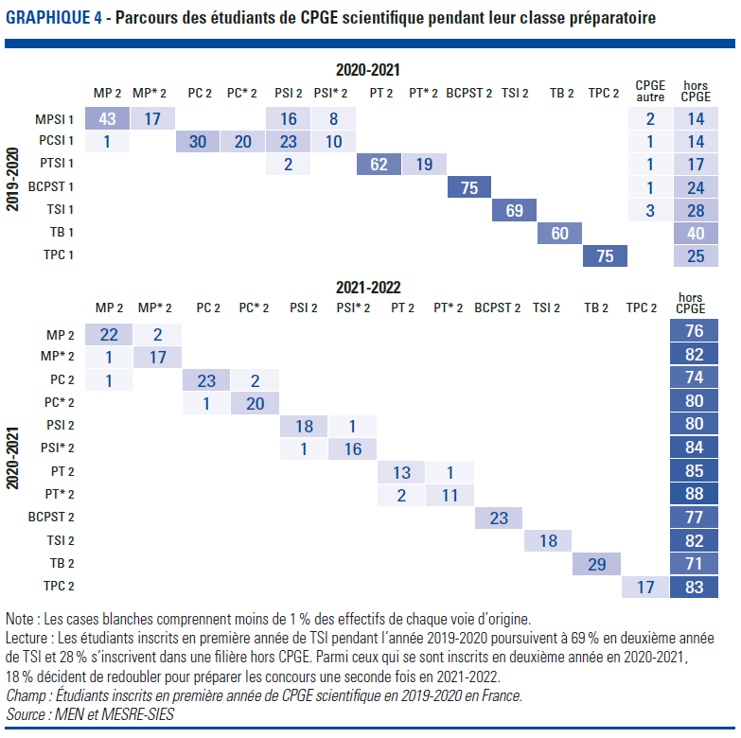
Graphique 4. Parcours des étudiants de CPGE scientifique pendant leurs classes préparatoires (en %)
Retour au sommaire

 |  | 2020-2021
 |  | En CPGE scientifique |  |  |  |  |  |  |  |  |  |  |  | Autres filière de CPGE | Hors CPGE
 |  | MP | MP* | PC | PC* | PSI | PSI* | PT | PT* | BCPST | TSI | TB | TPC
2019-2020 | MPSI | 42.9 | 17.5 | 0.2 | 0.2 | 15.7 | 7.8 |  |  |  |  |  |  | 1.6 | 14.2
 | PCSI | 0.5 | 0.1 | 30.0 | 20.4 | 23.1 | 10.4 |  |  |  |  |  |  | 1.3 | 14.1
 | PTSI |  |  |  |  | 1.8 |  | 62.1 | 18.6 |  |  |  |  | 0.6 | 16.8
 | BCPST |  |  |  |  |  |  |  |  | 75.0 |  |  |  | 0.8 | 24.2
 | TSI |  |  |  |  |  |  |  |  |  | 69.3 |  |  | 2.7 | 28.0
 | TB |  |  |  |  |  |  |  |  |  |  | 59.7 |  |  | 39.6
 | TPC |  |  |  |  |  |  |  |  |  |  |  | 75.5 |  | 24.5

 |  | 2021-2022
 |  | En CPGE scientifique |  |  |  |  |  |  |  |  |  |  |  | Autres filière de CPGE | Hors CPGE
 |  | MP | MP* | PC | PC* | PSI | PSI* | PT | PT* | BCPST | TSI | TB | TPC
2020-2021 | MP | 22.2 | 1.7 | 0.1 |  | 0.2 |  |  |  |  |  |  |  |  | 75.7
 | MP* | 1.3 | 17.1 |  |  |  |  |  |  |  |  |  |  |  | 81.5
 | PC | 0.7 |  | 22.8 | 2.2 |  |  |  |  |  |  |  |  |  | 74.2
 | PC* |  |  | 0.6 | 19.6 |  |  |  |  |  |  |  |  |  | 79.8
 | PSI |  |  |  |  | 18.3 | 1.4 |  |  |  |  |  |  |  | 80.1
 | PSI* |  |  |  |  | 0.6 | 15.9 |  |  |  |  |  |  |  | 83.5
 | PT |  |  |  |  |  |  | 13.4 | 1.2 |  |  |  |  |  | 85.3
 | PT* |  |  |  |  |  |  | 1.7 | 10.7 |  |  |  |  |  | 87.6
 | BCPST |  |  |  |  |  |  |  |  | 23.3 |  |  |  |  | 76.7
 | TSI |  |  |  |  |  |  |  |  |  | 18.3 |  |  |  | 81.7
 | TB |  |  |  |  |  |  |  |  |  |  | 29.5 |  |  | 70.5
 | TPC |  |  |  |  |  |  |  |  |  |  |  | 16.9 |  | 83.1

Note : Les cases blanches du tableau correspondent à des effectifs de moins de 5 étudiants. Les cases du diagrammes sont blanches sauf si elle correspondent à un effectif d'au moins 5 étudiants et à un pourcentage d'au moins 1 % des étudiants de la voie d'origine.
Lecture : Parmi les étudiants inscrits en 1ère année de CPGE scientifique dans la voie MPSI en 2019-2020, 42,9 % étaient inscrits en MP l'année suivante. Parmi les étudiants inscrits en CPGE scientifique en 2019/2020 et inscrits en MP en 2020-2021, 22,2 % ont fait une troisième année de prépa en étant inscrit en MP
Champ : Etudiants inscrits en première année de CPGE scientifique durant l’année universitaire 2019/2020 en France.
Source : MEN et MESRE-SIES

Graphique 5
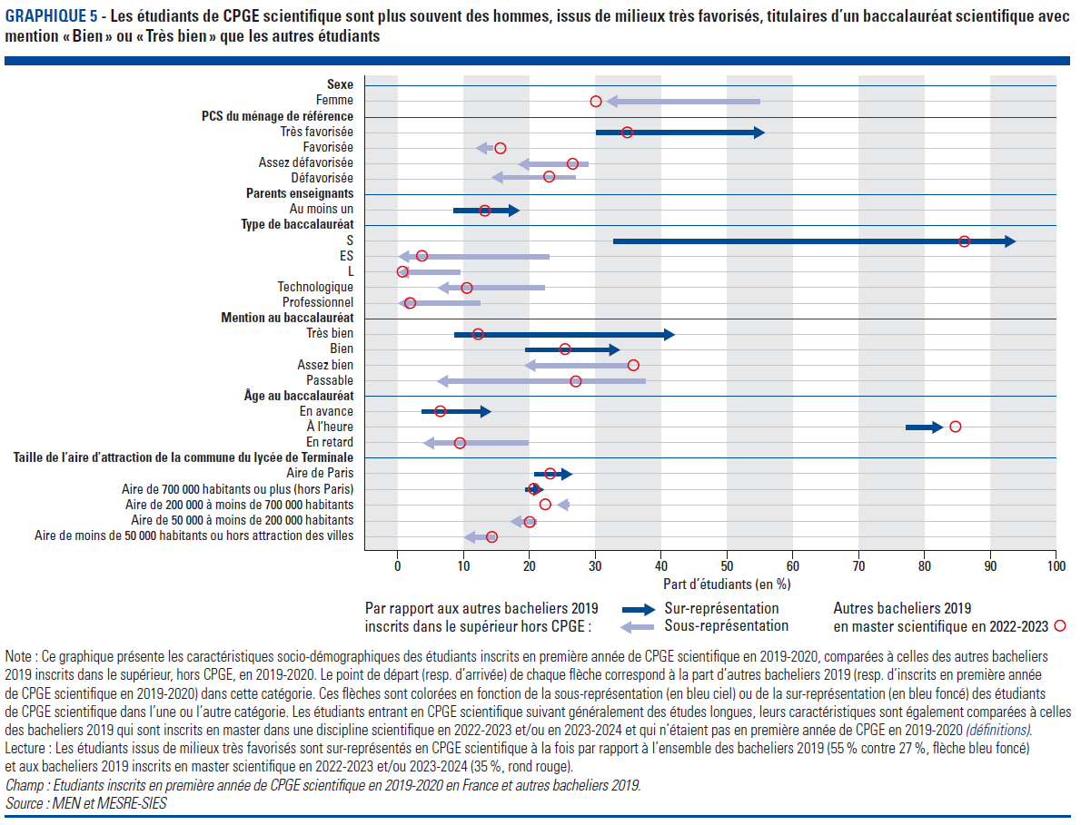
Graphique 5. Les étudiants de CPGE scientifique sont plus souvent des hommes, issus de milieux très favorisés, titulaires d’un baccalauréat scientifique avec mention « Bien » ou « Très bien » que les autres étudiants
Retour au sommaire

Dimension | Modalité | Bacheliers 2019 | Etudiants de CPGE Scientifique | Bacheliers 2019 en master scientifique
Sexe | Femme | 55 | 32 | 30
 | Homme | 45 | 68 | 70
PCS | Très favorisée | 30 | 55 | 35
 | Favorisée | 14 | 12 | 16
 | Assez défavorisée | 29 | 18 | 23
 | Défavorisée | 27 | 14 | 26
Au moins un parent enseignant | Oui | 8 | 18 | 13
 | Non | 92 | 82 | 87
Voie au baccalauréat | S | 33 | 94 | 84
 | ES | 23 | 0 | 4
 | L | 10 | 0 | 0
 | Technologique | 22 | 6 | 10
 | Professionnel | 12 | 0 | 2
Mention au baccalauréat | Très bien | 8 | 42 | 12
 | Bien | 19 | 33 | 25
 | Assez bien | 35 | 19 | 36
 | Passable | 37 | 6 | 27
Âge au baccalauréat | En avance | 4 | 14 | 6
 | À l'heure | 77 | 82 | 84
 | En retard | 19 | 4 | 9
Mention au baccalauréat | Aire de Paris | 21 | 26 | 23
 | Aire de 700 000 habitants ou plus (hors Paris) | 19 | 22 | 21
 | Aire de 200 000 à moins de 700 000 habitants | 25 | 24 | 22
 | Aire de 50 000 à moins de 200 000 habitants | 21 | 17 | 20
 | Aire de moins de 50 000 habitants ou hors attraction des villes | 14 | 10 | 14

Champ : Etudiants inscrits en première année de CPGE scientifique en 2019-2020 en France et bacheliers 2019 inscrits dans le supérieur en 2019-2020.
Source : MEN et MESRE-SIES

Graphique 6
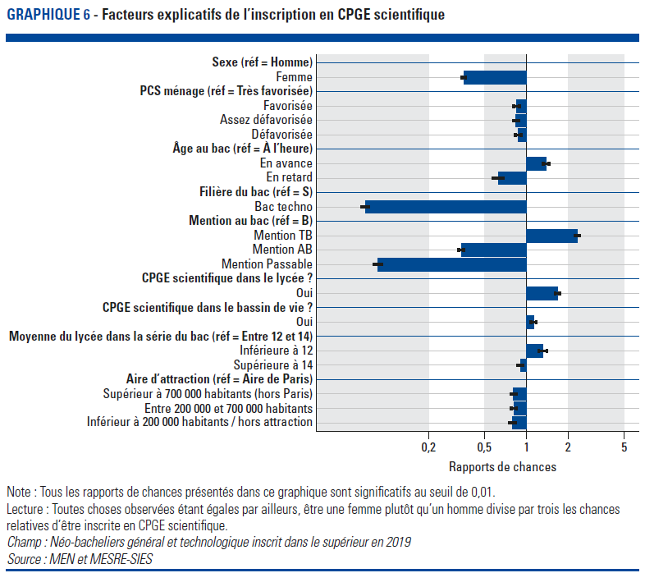
Graphique 6. Facteurs explicatifs de l’inscription en CPGE scientifique
Retour au sommaire

Sexe | Homme | ref.
 | Femme | 0.35 | ***
PCS ménage | Très favorisée | ref.
 | Favorisée | 0.85 | ***
 | Assez défavorisée | 0.84 | ***
 | Défavorisée | 0.87 | ***
Âge au baccalauréat | À l'heure | ref.
 | En avance | 1.38 | ***
 | En retard | 0.63 | ***
Filière du bac | S | ref.
 | Bac Techno | 0.07 | ***
Mention au baccalauréat | Bien | ref.
 | Très bien | 2.3 | ***
 | Assez bien | 0.34 | ***
 | Passable | 0.09 | ***
CPGE scientifique dans le lycée | Non | ref.
 | Oui | 1.67 | ***
CPGE scientifique dans le bassin de vie | Non | ref.
 | Oui | 1.13 | ***
Moyenne au bac des élèves de la série considérée | Entre 12 et 14 | ref.
 | < 12 | 1.31 | ***
 | > 14 | 0.91 | ***
Type d'aire d'attraction de la commune de terminale | Aire de Paris | ref.
 | Supérieure à 700 000 habitants, hors Paris | 0.81 | ***
 | Entre 200 000 et 700 00 habitants | 0.81 | ***
 | Moins de 200 000 habitants ou hors des aires | 0.8 | n.s.

Lecture : Toutes choses observées étant égales par ailleurs, être une femme plutôt qu’un homme divise par trois environ les chances relatives d’être inscrite en CPGE scientifique.
Champ : Néo-bacheliers (général et technologique) inscrits dans le supérieur en 2019
Source : MEN et MESRE-SIES

